104 住宅延べ面積（１住宅当たり）
104 住宅延べ面積（１住宅当たり）

 | 時点 2023(R5)年10月1日（５年毎）
 | 単位 ㎡ |  |  |  |  |  |  |  | 偏差値 |  | 40.2
順位 |  | 都道府県名 |  | 数 値 |  |  | 順位 | 都道府県名 |  | 数 値

 |  | 0 | 全 国 |  | 91.66 | 0.0 | 24 | 0 | 茨 城 |  | 105.11
1 |  | 0 | 富 山 |  | 140.01 | 0.0 | 25 | 0 | 岡 山 |  | 104.34
2 |  | 0 | 福 井 |  | 136.71 | 0.0 | 26 | 0 | 静 岡 |  | 103.26
3 |  | 0 | 山 形 |  | 134.44 | 0.0 | 27 | 0 | 山 口 |  | 101.68
4 |  | 0 | 秋 田 |  | 132.33 | 0.0 | 28 | 0 | 愛 媛 |  | 100.11
5 |  | 0 | 新 潟 |  | 130.13 | 0.0 | 29 | 0 | 熊 本 |  | 98.72
6 |  | 0 | 島 根 |  | 122.41 | 0.0 | 30 | 0 | 長 崎 |  | 97.95
7 |  | 0 | 石 川 |  | 121.60 | 0.0 | 31 | 0 | 大 分 |  | 96.86
8 |  | 0 | 青 森 |  | 120.65 | 0.0 | 32 | 0 | 宮 城 |  | 96.82
9 |  | 0 | 鳥 取 |  | 120.36 | 0.0 | 33 | 0 | 高 知 |  | 96.12
10 |  | 0 | 岐 阜 |  | 120.25 | 0.0 | 34 | 0 | 愛 知 |  | 94.49
11 |  | 0 | 長 野 |  | 119.48 | 0.0 | 35 | 0 | 宮 崎 |  | 94.35
12 |  | 0 | 岩 手 |  | 118.54 | 0.0 | 36 | 0 | 広 島 |  | 93.15
13 |  | 0 | 福 島 |  | 113.33 | 0.0 | 37 | 0 | 兵 庫 |  | 92.27
14 |  | 0 | 佐 賀 |  | 113.23 | 0.0 | 38 | 0 | 北海道 |  | 91.71
15 |  | 0 | 滋 賀 |  | 113.04 | 0.0 | 39 | 0 | 鹿児島 |  | 88.49
16 |  | 0 | 三 重 |  | 110.44 | 0.0 | 40 | ◎ | 千 葉 |  | 88.02
17 |  | 0 | 徳 島 |  | 110.25 | 0.0 | 41 | 0 | 埼 玉 |  | 86.57
18 |  | 0 | 奈 良 |  | 109.72 | 0.0 | 42 | 0 | 京 都 |  | 85.20
19 |  | 0 | 山 梨 |  | 109.27 | 0.0 | 43 | 0 | 福 岡 |  | 83.46
20 |  | 0 | 香 川 |  | 108.96 | 0.0 | 44 | 0 | 神奈川 |  | 76.51
21 |  | 0 | 群 馬 |  | 107.89 | 0.0 | 45 | 0 | 大 阪 |  | 75.53
22 |  | 0 | 和歌山 |  | 107.00 | 0.0 | 46 | 0 | 沖 縄 |  | 74.92
23 |  | 0 | 栃 木 |  | 106.04 | 0.0 | 47 | 0 | 東 京 |  | 64.02

住宅延べ面積 （１住宅当たり）
北海道 | 91.71
青 森 | 120.65
岩 手 | 118.54
宮 城 | 96.82
秋 田 | 132.33
山 形 | 134.44
福 島 | 113.33
茨 城 | 105.11
栃 木 | 106.04
群 馬 | 107.89
埼 玉 | 86.57
千 葉 | 88.02
東 京 | 64.02
神奈川 | 76.51
新 潟 | 130.13
富 山 | 140.01
石 川 | 121.60
福 井 | 136.71
山 梨 | 109.27
長 野 | 119.48
岐 阜 | 120.25
静 岡 | 103.26
愛 知 | 94.49
三 重 | 110.44
滋 賀 | 113.04
京 都 | 85.20
大 阪 | 75.53
兵 庫 | 92.27
奈 良 | 109.72
和歌山 | 107.00
鳥 取 | 120.36
島 根 | 122.41
岡 山 | 104.34
広 島 | 93.15
山 口 | 101.68
徳 島 | 110.25
香 川 | 108.96
愛 媛 | 100.11
高 知 | 96.12
福 岡 | 83.46
佐 賀 | 113.23
長 崎 | 97.95
熊 本 | 98.72
大 分 | 96.86
宮 崎 | 94.35
鹿児島 | 88.49
沖 縄 | 74.92

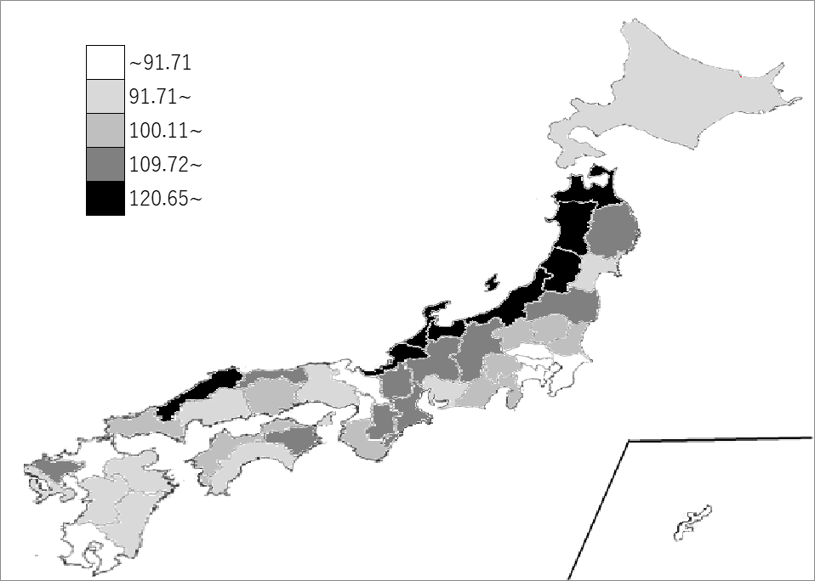
千葉県の推移
平成15年 | 87.53 | 39
平成20年 | 88.32 | 39
平成25年 | 88.53 | 39
平成30年 | 89.74 | 39
令和5年 | 88.02 | 40

《備 考》 ・資料出所 総務省統計局「令和5年住宅・土地統計調査」

